상품제안서
빛나 K-ART 자개 USB3.0 | 상품코드: S46822

 |  |  |  |  |  |  | 02-713-8555 | www.synergygift.co.kr
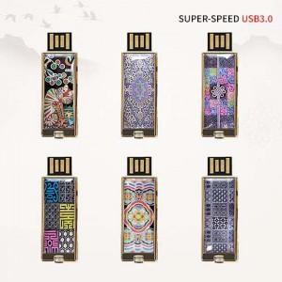

【상세/제작정보】

【인쇄/포장옵션】 | 레이저 / 포장지포장

【공급단가】 | 수량 | 50~ | 100~ | 500~ | 1,000~ | 3,000~
*VAT별도 | 16GB | 18,120원 | 17,690원 | 16,960원 | 16,530원 | 16,090원
 | 32GB | 21,870원 | 21,350원 | 20,470원 | 19,950원 | 19,420원
 | 64GB | 26,250원 | 25,620원 | 24,570원 | 23,940원 | 23,310원
 | 128GB | 40,000원 | 39,040원 | 37,440원 | 36,480원 | 35,520원

【상품 URL】 | https://www.synergygift.co.kr:443/src/goods_detail.php?gdno=46822

